Лист1
厦门壹玩科技有限公司spinmaster产品表（5个子表格） 进货热线：15260826180 QQ3004567164
品牌 | 货号 | 商品名称 | 条形码 | 装箱数 | 图片 | 产品尺寸（cm） | 重量（g） | 采购数量 | 采购价 | 备注
Meccano | 91783-1 | 麦尔卡罗-进阶微型系列(滑板自行车) | 778988206492 | 1 | 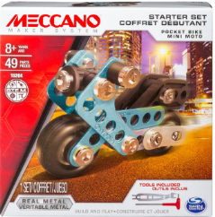 | 12.5*4*12.5 | 110
Meccano | 91783-2 | 麦尔卡罗-进阶微型系列(滑板车) | 778988206508 | 2 | 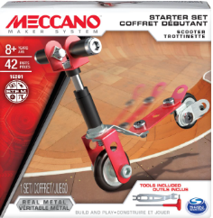 | 12.5*4*12.5 | 110
Meccano | 91783-3 | 麦尔卡罗-进阶微型系列(喷射机) | 778988206515 | 1 | 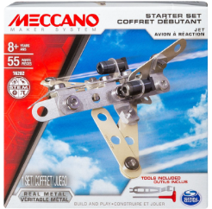 | 12.5*4*12.5 | 110
Meccano | 91783-4 | 麦尔卡罗-进阶微型系列(直升机) | 778988225127 | 2 | 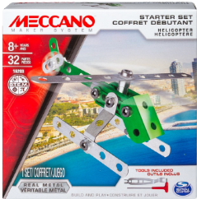 | 12.5*4*12.5 | 110
Meccano | 91850 | 麦尔卡罗-小型推土机 | 778988530146 | 5 | 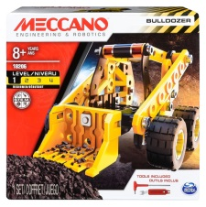 | 15*15.4*5 | 200
Meccano | 91785 | 麦尔卡罗-5合1回力跑车 | 778988529065 | 5 | 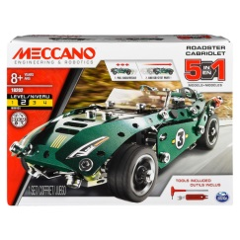 | 20.3*15*5.2 | 370
Meccano | 91851 | 麦尔卡罗-旋风赛车 | 778988530160 | 5 | 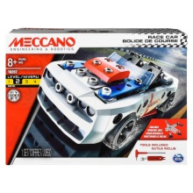 | 20*15.2*5 | 360
Meccano | 91786 | 麦尔卡罗-10合1电动拉力赛车 | 778988529089 | 4 | 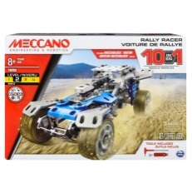 | 25.3*17.5*6 | 565
Meccano | 91808 | 麦尔卡罗-4合1工程车 | 778988206270 | 4 | 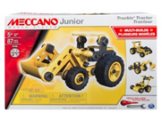 | 4.45*6.05*20.02 | 520
Meccano | 91749 | 麦尔卡罗-10合1桶装模型套组 | 778988206317 | 4 |  | 28.98*28.98*19.99 | 1310 |  |  | 待上架
Meccano | 91775 | 麦尔卡罗-20合1 救援直升机 | 778988237120 | 4 | 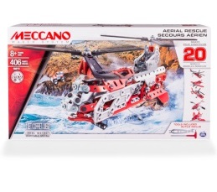 | 35*20.3*6 | 680
Meccano | 91823 | 麦尔卡罗-超级消防车 | 778988229569 | 4 | 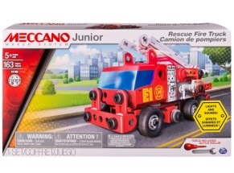 | 35*6*20 | 1170
Meccano | 91776 | 麦尔卡罗-25合1电动超级跑车 | 778988545966 | 4 | 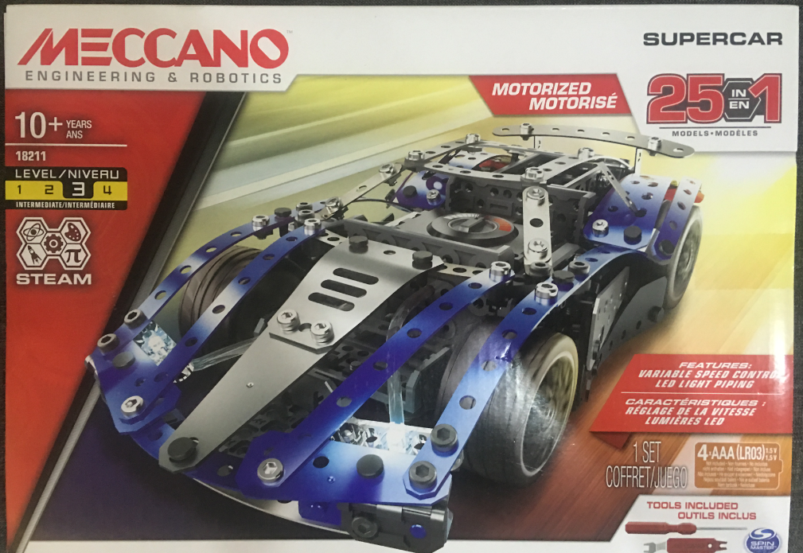 | 35**25*7 | 780
Meccano | 91843 | 麦尔卡罗-遥控跑车 | 778988516973 | 4 | 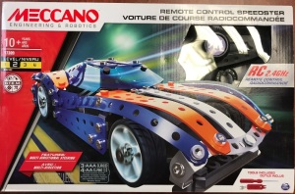 | 40*25.1*5.2 | 920
Meccano | 91825 | 麦尔卡罗-兰博基尼AVENTADOR超级跑车 | 778988229507 | 4 | 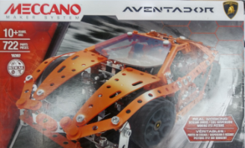 | 45*30*5.3 | 885
Meccano | 91686 | 麦尔卡罗-25合1超级拼装套组 | 778988618080 | 2 | 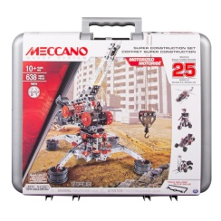 | 42.55*10.16*35.56 | 3280

